Как включить макрос
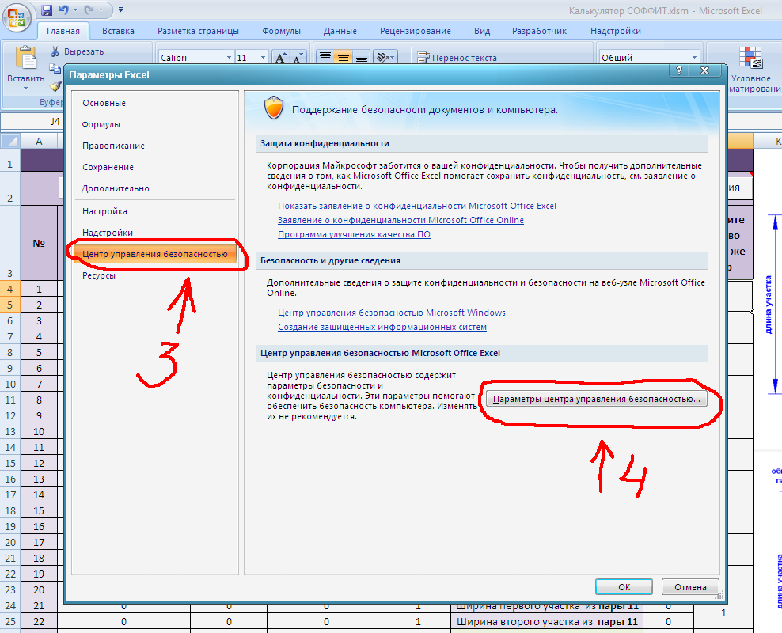
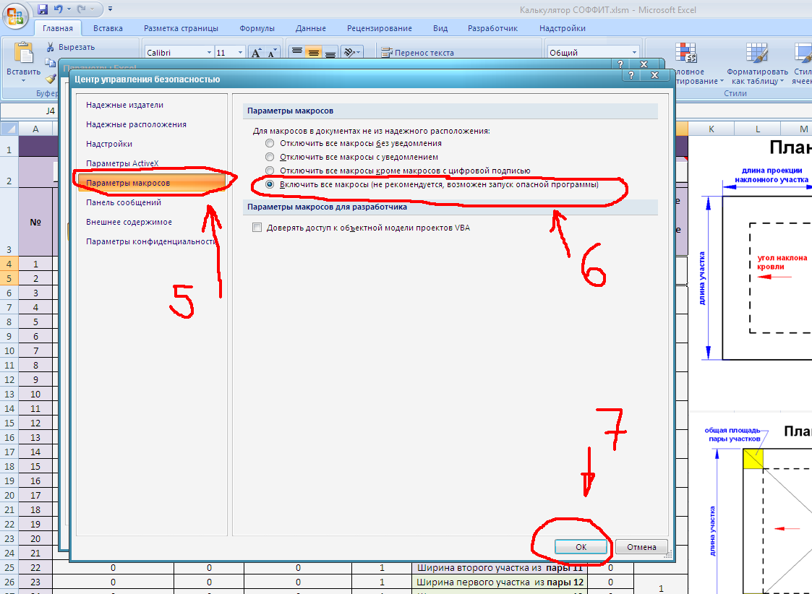
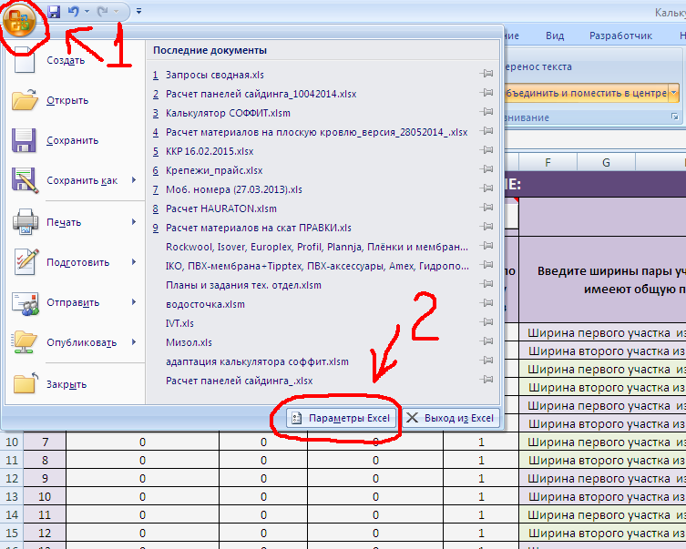
1) Нажимаем кнопку "Office"
2) Дальше жмем "Параметры Excel"
3) Откроется окно, в нем выбираем "Центр управления безопасностью", жмем
4) В открывшемся окне жмем на кнопку "Параметры центра управления безопасностью"
5) В открывшемся окне выбираем "Параметры макросов", жмем
6) В открывшемся окне жмем выбираем пункт "Включить все макросы"
7) Жмем "ОК"

